录入数据
原来
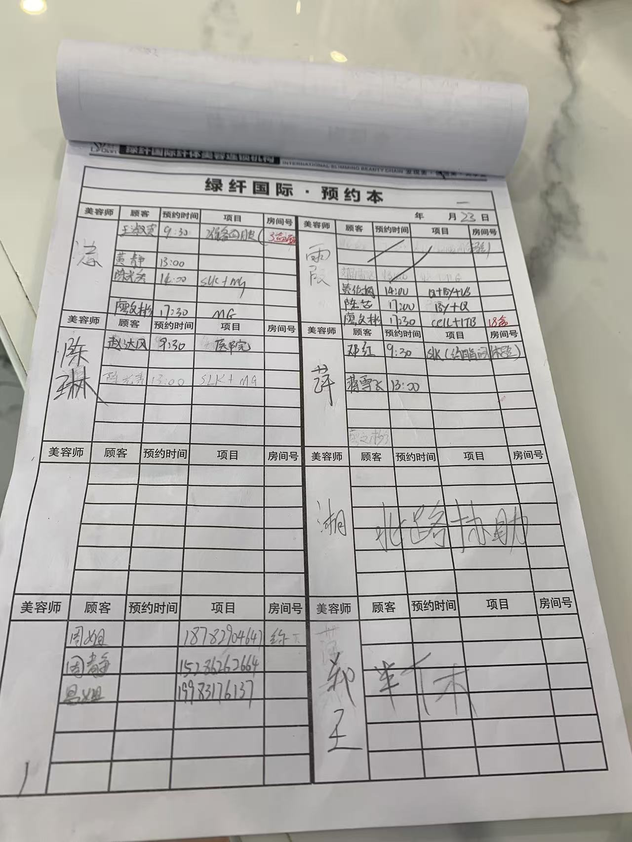

新的 | 数据录入
 |  |  | 填写方式
 | 顾客姓名 | 情况①：会员-老客户 | 选择 | 沉睡标记【未到店90天-标签为沉睡】 | ①沉睡激活奖励的核算规则 | ①沉睡顾客 90天没有到店
 |  | 情况②：线索池-19.9 | 选择 | 关联邀约表 |  | ②当月到店了
 |  | 情况③：自然到店-没有档案号 | 手动 | 填写进入线索池-渠道来源-自然到店 | 嘉宾预约，是否成交，同理， | 嘉宾再预约时，手动计入线索池，再做预约到店等
 | 邀约人 | 关联邀约明细，生成 | 生成 | 关联到邀约明细表 ①邀约人选对，后期涉及到邀约基数和邀约的到店率，分析话术，进入知识库
 | 店名 | 单据门店
 | 预留房间 |  | 选择 | ①根据房间属性和客户喜好推荐②根据客户分类去推荐③取消后自动更新房间号 | ①房间属性【门店资料】②客户喜好【客户资料】③客户分类【客户资料】
 | 预约体验项目 | 计划 A项目 | 选择 |  |  | ③邀约人
 | 操作人 | 计划安排的 | 选择 | ①操作人，人员排休，如果是休息，无法选择；
 |  |  |  | ②休息跟人事休息同步识别
 | 修改/取消 | 有临时取消或者修改操作人 | 手动 | 邀约取消率？数据分析不能只是看到店，还要看取消率
 |  | 修改可以修改项目，修改时间，修改操作人
 | 实操项目 | 到店确认今天要做的项目 | 选择 | 最终的消耗业绩金额+手工金额 | ①项目消耗金额核算②项目有个消耗最低值
 | 实操操作人 | ①到店确认实际操作人 | 选择 | 最终的消耗业绩+手工 归属
 |  | ②一个项目，多人操作，业绩划分 | 选择 | 实际操作人也是两个
 | 确认到店 | 点击确认到店-占用房间/健康师
 |  | 生成一条待确认的收银信息 | 自动生成
确认收银阶段 | 确认操作 | ①自动转成收银单据 | 自动生成 | 根据实际项目和操作人 确认最终的消耗业绩金额 项目数 及归属人
 |  | ②根据实际操作人和操作项目计入每个美容师 | 自动分配
 |  | ③判断是否在合计的范围内 判断标准 项目消耗金额=分配金额之和 | 核算判断
 |  | ④项目数的分配-项目数前置设置，是否计入个人？是否计入门店项目数？ |  | 项目数的前置设置
 | 结算

